Eksempel
 |  | 0 |  |  | 10 | 20 | 30 | 40 | 50 | 60 |  | 70 |  | 80

Signalgrupper |  |  |  |  |  |  |  |  |  |  |  |  |  |  | grøntider
Nr.: | Bet.: |  |  |  |  |  |  |  |  |  |  |  |  |  | min | max

1 | A1 |  |  |  |  |  |  |  |  |  |  |  |  |  | 10 | 20

2 | A2

3 | B1

4 | B2

5 | af

6 | ag

7 | bf

8 | bg

Størrelse på pil

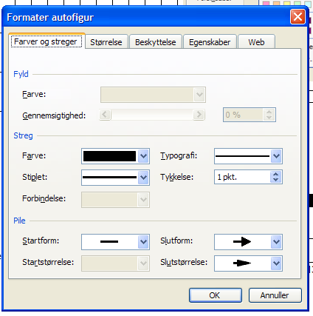
9 | 0

10 | 0

11 | 0

12 | 0

13 | 0

14 | 0

15 | 0

Farven på Forl.

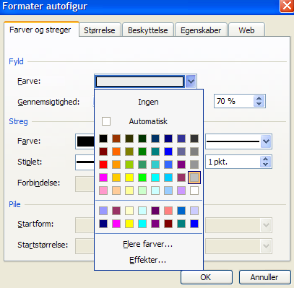
Farven på Fratidsforl.
16 | 0

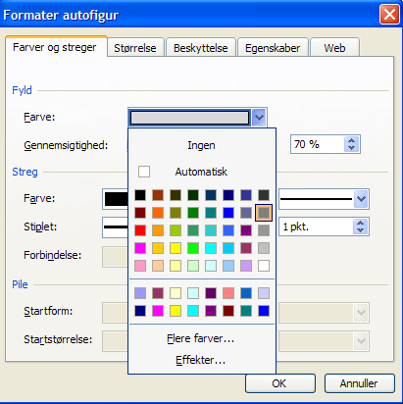

17 | 0

18 | 0

19 | 0

20 | 0

21 | 0

22 | 0

Faste tider:
Mellemtid, Tekststørrelse: 12
Forl. eller anden tekst
Tekststørrelse: 12

 |  |  | Københavns Kommune
 |  |  | Teknik og Miljøforvaltningen - Område for Mobilitet og Byfornyelse
 |  |  | 0

Rettet |  |  |  |  |  |  |  |  |  |  | Program 1. Tidsstyret
Dato/sign. |  |  |  | Kryds |  |  |  |  |  |  | Hverdagsprogram
a |  |  |  | Undertekst |  |  |  |  |  |  | Omløbstid: 80 sek.
b
c |  |  |  | 0
Signaturer |  |  |  |  |  |  |  |  |  |  | Dato: |  | Udført af: | Kontrol:
 | Rød |  |  | Signalgruppeplan
 | Gul |  |  | Styreapparat XXX |  |  |  |  |  |  | Tegning nr.: |  |  | Blad:
 | Grøn |  |  | Anlæg nr. XX.XX |  |  |  |  |  |  | xx |  |  | Side 5 af 5

